Lampadina
CONSIGLIAMO DI APRIRE IL FILE CON EXCEL PER VISUALIZZARE CORRETTAMENTE L'IMPAGINAZIONE COME INTESA DAGLI AUTORI

GRUPPO D7
COSTA, DI PAOLA, DUI
ESPERIMENTO 1
LAMPADINA

RESISTENZA INTERNA DI UN VOLMETRO ANALOGICO

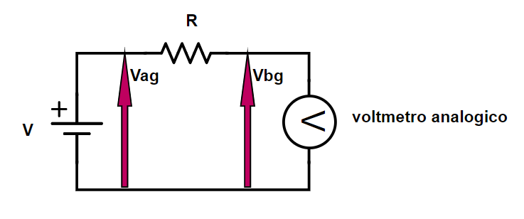
 |  |  |  |  |  |  | V | R (kΩ) | σR (kΩ)
 |  |  |  |  |  |  | generatore di tensione DC | ponte RLC | errore di sensibilità del ponte RLC
 |  |  |  |  |  |  | ≃ 8 | 487.9 | 0.1

Il valore di resistenza interna ottenuto per il voltmetro analogico ci sembra verosimile; non siamo riusciti a trovare il datasheet di questo specifico multimetro analogico e quindi confrontare il valore trovato con quello dichiarato dal costruttore, ma abbiamo notato che esistono modelli di voltmetri analogici con, ad esempio, 30 (kΩ/V) di resistenza interna, che è un valore abbastanza simile a quello che abbiamo ottenuto (290kΩ/8V= 36,25(kΩ/V)).
Vbg (V) | σVbg (V) | Vag (V) | σVag (V) | Rvoltmetro analogico (kΩ) | σRvoltmetro analogico (kΩ)
voltmetro analogico | errore di sensibilità del voltmetro analogico per il fondo scala 10 (V) DC | voltmetro analogico | errore di sensibilità del voltmetro analogico per il fondo scala 10 (V) DC | (R · Vbg) /(Vag - Vbg) | errore propagato
1.9 | 0.1 | 5.0 | 0.1 | 290 | 30

RESISTENZA INTERNA DI UN VOLTMETRO DIGITALE

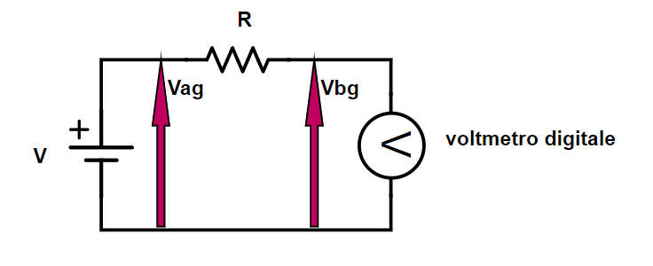
 |  |  |  |  |  | V | R (kΩ) | σR (kΩ)
 |  |  |  |  |  | generatore di tensione DC | ponte RLC | errore di sensibilità del ponte RLC
 |  |  |  |  |  | ≃ 8 | 487.9 | 0.1

Il valore di 'input impedance' per la funzione voltmetro DC dichiarato sul manuale d'uso dell'Amprobe 37XR-A (da non confondersi con il datasheet fornito nel materiale didattico), reperibile online, è di 10 (MΩ); non è indicato l'errore su questo valore. Stimando un errore su tale valore dell'1%il test normale resituisce come risultato 1.94<1.96, dunque i due valori sono compatibili con una significatività del 5%. Ad ogni modo, il valore sperimentale ottenuto è verosimile in quanto un voltmetro di 9.2 (MΩ) di resistenza interna disturba molto poco il circuito per un ampio range di resistenze carichi a cui può essere posizionato in parallelo.
Vbg (V) | σVbg (V) | Vag (V) | σVag (V) | Rvoltmetro digitale (MΩ) | σRvoltmetro digitale (MΩ)
Amprobe 37XR-A | errore ottenuto dal datasheet dell'Amprobe 37XR-A | Amprobe 37XR-A | errore ottenuto dal datasheet dell'Amprobe 37XR-A | (R · Vbg) / [(Vag - Vbg) · 103] | errore propagato
7.600 | 0.008 | 8.00 | 0.02 | 9.2 | 0.4

RESISTENZA INTERNA DI UN AMPEROMETRO ANALOGICO

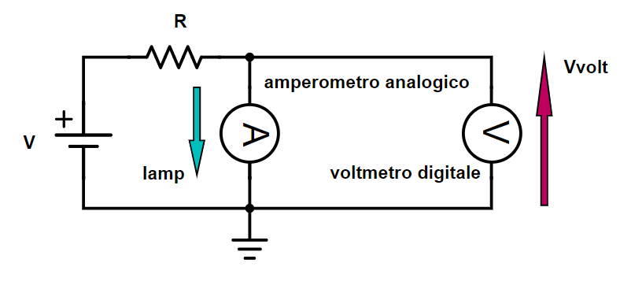
 |  |  |  |  |  |  | V | R (Ω) | σR (Ω)
 |  |  |  |  |  |  | generatore di tensione DC | ponte RLC | errore di sensibilità del ponte RLC
 |  |  |  |  |  |  | ≃ 13 | 260.2 | 0.1

Il valore di resistenza ottenuto per l'amperometro analogico ottenuto per un fondo scala di 50 (mA) DC ci sembra verosimile perchè, per avere correnti dell'ordine dei mA con tensioni dell'ordine dei V, i carichi all'interno del circuito devono essere dell'ordine dei kΩ, dunque il nostro amperometro analogico produrrà una caduta di potenziale piuttosto piccola rispetto a quelle delle altre resistenze nel circuito, disturbando poco lo stesso.
Vvolt (V) | σVvolt (V) | iamp (mA) | σiamp (mA) | Ramperometro analogico (Ω) | σRamperometro analogico (Ω)
Amprobe 37XR-A | datasheet dell'Amprobe 37XR-A | amperometro analogico | errore di sensibilità del voltmetro analogico per il fondo scala 50 (mA) DC | Vvolt / iamp ·103 | errore propagato
0.2681 | 0.0008 | 25.6 | 0.6 | 10.5 | 0.3

CARATTERISTICA CORRENTE TENSIONE DI UNA LAMPADINA A INCANDESCENZA

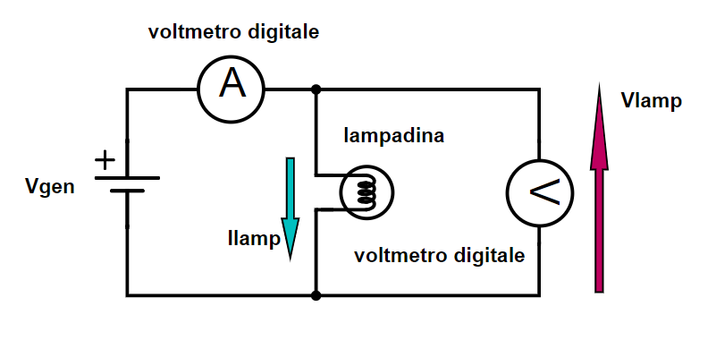

Vgen (V) | σVgen (V) | Vlamp (V) | σVlamp (V) | Ilamp (mA) | σIlamp (mA) | R (Ω) | σR (Ω) | P (mW) | σP (mW) | errore relativo su P | errore relativo su R
generatore di tensione DC | errore di sensibilità del generatore di tensione DC | Amprobe 37XR-A | datasheet dell'Amprobe 37XR-A | Amprobe 37XR-A | datasheet dell'Amprobe 37XR-A | Vlamp / ilamp · 103 | errore propagato | Vlamp · ilamp | errore propagato | σP / P | σR / R
0.51 | 0.01 | 0.3602 | 0.0009 | 13.4 | 0.1 | 26.8 | 0.2 | 4.84 | 0.04 | 0.90% | 0.90%
0.99 | 0.01 | 0.772 | 0.001 | 20.0 | 0.1 | 38.6 | 0.3 | 15.4 | 0.1 | 0.77% | 0.77%
1.49 | 0.01 | 1.207 | 0.006 | 25.6 | 0.2 | 47.2 | 0.4 | 30.9 | 0.3 | 0.87% | 0.87%
2.00 | 0.01 | 1.653 | 0.007 | 30.5 | 0.2 | 54.2 | 0.4 | 50.4 | 0.4 | 0.78% | 0.78%
2.48 | 0.01 | 2.090 | 0.007 | 34.9 | 0.2 | 59.9 | 0.4 | 73.0 | 0.5 | 0.73% | 0.73%
3.00 | 0.01 | 2.557 | 0.008 | 39.2 | 0.2 | 65.2 | 0.5 | 100.3 | 0.7 | 0.69% | 0.69%
3.51 | 0.01 | 3.021 | 0.008 | 43.2 | 0.3 | 69.9 | 0.5 | 130.5 | 0.9 | 0.67% | 0.67%
4.00 | 0.01 | 3.469 | 0.008 | 46.8 | 0.3 | 74.2 | 0.5 | 162 | 1 | 0.65% | 0.65%
4.48 | 0.01 | 3.918 | 0.009 | 50.2 | 0.3 | 78.1 | 0.5 | 197 | 1 | 0.64% | 0.64%
5.00 | 0.01 | 4.395 | 0.009 | 53.7 | 0.3 | 81.9 | 0.5 | 236 | 1 | 0.63% | 0.63%
5.50 | 0.01 | 4.86 | 0.01 | 56.9 | 0.3 | 85.4 | 0.5 | 276 | 2 | 0.62% | 0.62%
6.00 | 0.01 | 5.33 | 0.01 | 60.0 | 0.3 | 88.8 | 0.5 | 320 | 2 | 0.61% | 0.61%
6.48 | 0.01 | 5.78 | 0.01 | 62.9 | 0.4 | 91.9 | 0.6 | 364 | 2 | 0.61% | 0.61%
7.00 | 0.01 | 6.26 | 0.01 | 65.9 | 0.4 | 95.0 | 0.6 | 413 | 2 | 0.60% | 0.60%
7.50 | 0.01 | 6.78 | 0.01 | 68.8 | 0.4 | 98.7 | 0.6 | 467 | 3 | 0.60% | 0.60%
8.01 | 0.01 | 7.21 | 0.01 | 71.6 | 0.4 | 100.8 | 0.6 | 516 | 3 | 0.59% | 0.59%
8.49 | 0.01 | 7.68 | 0.01 | 74.2 | 0.4 | 103.4 | 0.6 | 570 | 3 | 0.59% | 0.59%
9.02 | 0.01 | 8.18 | 0.01 | 77.0 | 0.4 | 106.2 | 0.6 | 630 | 4 | 0.59% | 0.59%
9.48 | 0.01 | 8.62 | 0.01 | 79.4 | 0.4 | 108.6 | 0.6 | 685 | 4 | 0.58% | 0.58%
10.01 | 0.01 | 9.14 | 0.01 | 82.2 | 0.5 | 111.2 | 0.6 | 751 | 4 | 0.58% | 0.58%
10.47 | 0.01 | 9.58 | 0.01 | 84.8 | 0.5 | 113.1 | 0.7 | 812 | 5 | 0.58% | 0.58%
11.00 | 0.01 | 10.08 | 0.06 | 87.5 | 0.5 | 115.2 | 0.9 | 882 | 7 | 0.82% | 0.82%
11.50 | 0.01 | 10.57 | 0.06 | 90.0 | 0.5 | 117.5 | 0.9 | 951 | 8 | 0.80% | 0.80%
12.01 | 0.01 | 11.06 | 0.06 | 92.4 | 0.5 | 119.7 | 0.9 | 1022 | 8 | 0.78% | 0.78%

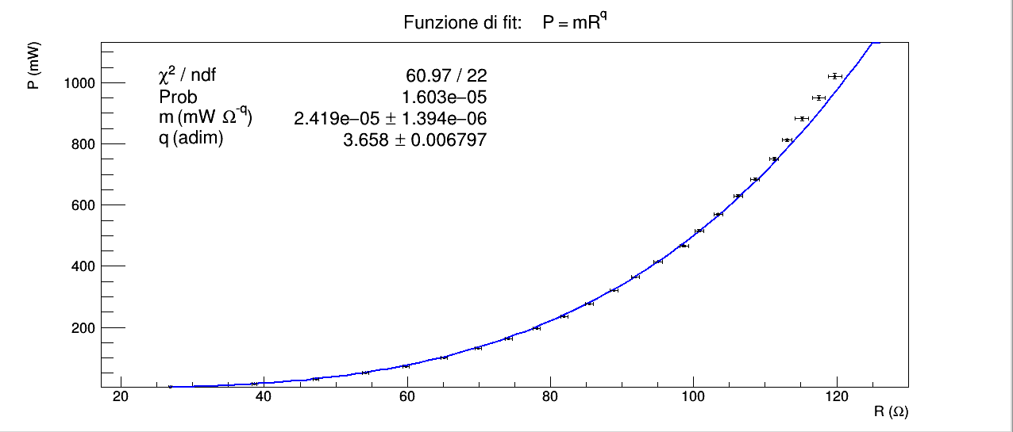
"Verificare se le approssimazioni fatte sono valide graficando i dati, effettuando una regressione per ricavare il valore di q sia da P = mR^{q} che da i = sV^{(q-1)/(q+1)} e confrontando il risultato ottenuto con quanto presente in letteratura."
Il valore di riferimento presente in letteratura è pari a 3.75 (adim).
Il fit con la funzione P = mR^{q} ha χ² maggiore dell'estremo superiore dell'intervallo critico per 22 gradi di libertà e significatività del 5 %, dunque rigettiamo l'ipotesi nulla che la differenza tra la funzione e i dati sia dovuta unicamente all'errore casuale.
Il fatto che gli errori relativi sono piccoli (<1%) sia per R che per P e il fatto che la funzione è stata derivata da considerazioni fisiche che sappiamo corrette ci fanno sospettare che il χ² troppo elevato sia dovuto ad alcune approssimazione illecite nella derivazione della formula per la funzione di fit (trascurare la componente conduttiva e convettiva della potenza emessa e il termine di potenza radiativa proporzionale a T₀) o a qualche errore commesso nella raccolta dei dati; ad esempio, una possibile fonte di errore sistematico è il fatto che non abbiamo aspettato, in maniera consistente tra una misura e l'altra, che la lampadina raggiungesse un equilibrio termico con il resto della stanza (cioè, più precisamente, un equilibrio di energia emessa e assorbita) prima di annotare i valori di tensione e corrente.
Per quanto riguarda eventuali approssimazioni illecite, anche volendo provare a fittare i dati con la formula completa per la potenza emessa dalla lampadina, cioè
P = mR^{q} + kβR^{q/4} + -m/β⁴·T₀⁴- kT₀,
il rischio è che, anche ottenendo un χ² accettabile, non sapremmo controllare se i parametri ottenuti dal fit hanno un valore sensato, non conoscendo β e k teorici.
Considerazioni del tutto identiche valgono per la funzione i = sV^{(q-1)/(q+1)}.
Il fatto che in entrambi i casi fit il χ² sia non eccessivamente più grande dell'estremo superiore dell'intervallo critico e la possibile fonte di errore sistematico ci suggeriscono che, aspettando per ogni misura che la lampadina raggiuga una condizione di equilibrio con l'ambiente, il χ² potrebbe cadere nell'intervallo critico, anche senza tenere conto dei termini ritenuti trascurabili. Valori di χ² più elevati di ordini di grandezza rispetto all'estremo superiore accettabile ci avrebbero scoraggiato riguardo a tale possibilità. Per entrambi i fit il parametro sperimentale q, seppur non confrontabile in maniera statisticamente significativa con il valore teorico, è dello stesso ordine di grandezza di quest'ultimo.

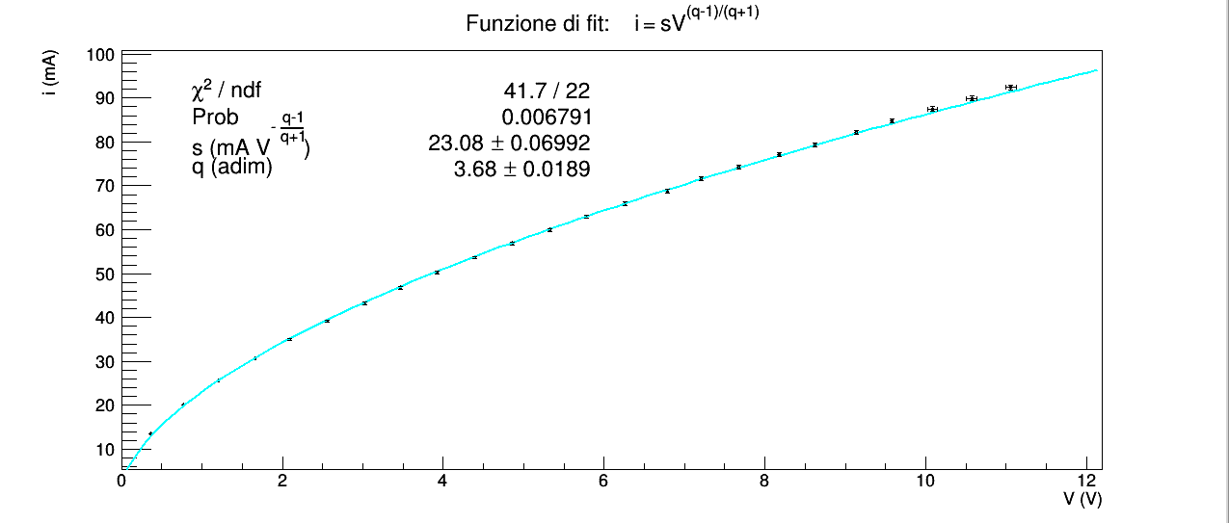

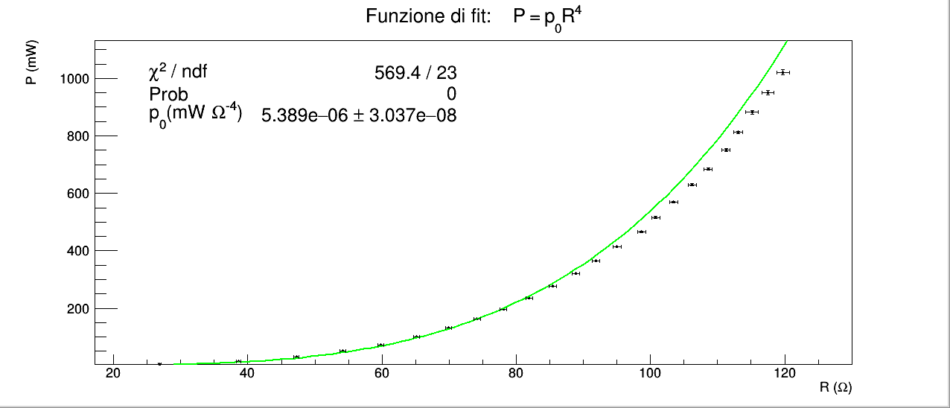
"Provare ad effettuare una regressione alla curva P(R) con una funzione f = aR⁴. Cosa si può concludere? La regressione va a buon fine? Aggiungendo un parametro b, tale per cui f = a(R-b)⁴, che cosa cambia? Il valore di b è ragionevole?"
Il fit con la funzione f = aR⁴ (P = p₀R⁴ in grafico) ha χ² maggiore dell'estremo superiore dell'intervallo critico per 23 gradi di libertà con una significatività del 5%, dunque rifiutiamo l'ipotesi nulla per questa funzione.
Il fit con funzione f = a(R-b)⁴ (P = p₀(R-p₁)⁴ in grafico) è minore dell'estremo inferiore dell'intervallo critico per 22 gradi di libertà con una significatività del 5%.
La funzione
P = p₀(R-p₁)⁴
= p₀p₁⁴ - 4p₀p₁³R + 6p₀p₁²R² + 4p₁p₀R³ + p₀R⁴
ha 4 termini in più rispetto a P = p₀R⁴ perciò è ragionevole immaginare che una funzione che già approssimativamente ha un andamento ~ R^{3.6} (fit con P = mR^{q}), con altri tre gradi di libertà (seppure debbano essere una combinazione di p₀p₁, dunque sono tra loro correlati) sia in grado di seguire molto bene i dati al punto da ottenere un χ² troppo piccolo, senza per questo aver bisogno di supporre che gli errori siano necessariamente sovrastimati. D'altra parte la funzione utilizzata non ha significato fisico per il comportamente della lampadina; in questo caso usare un polinomio di questo tipo assomiglia più a una calibrazione che a un tentativo di testare una legge teorica.

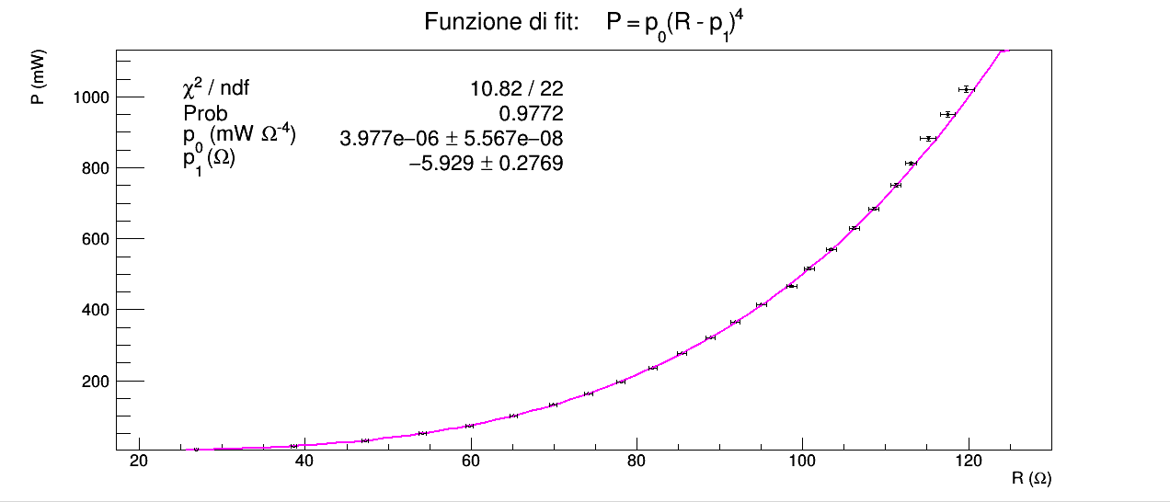

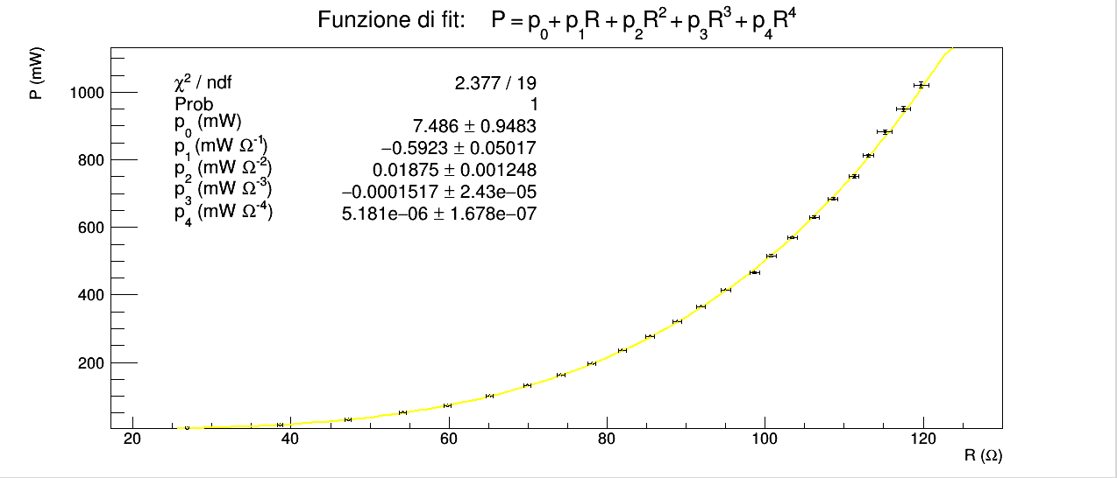
Dalla scheda dell'esperienza: "Provare ad effettuare una regressione con una polinomiale di ordine 4 alla curva P(R). Che cosa si può concludere? Qual è il regime di validità della curva ricavata?"
il fit con una funzione polinomiale di quarto grado ha χ² inferiore all'estremo inferiore all'intervallo critico per 19 gradi di libertà e significatività del 5 %; il caso è analogo a quello di f = a(R-b)⁴; in questo caso i coefficienti del polinomio non sono neanche correlati tra loro dunque il polinomio è capace di adattarsi ancora meglio ai dati.

